Vi phạm
Thời gian | Loại vi phạm | Lý do | Hình ảnh
2026-05-18 07:40:42 | Hardhat, Safety Vest, Mask | Phát hiện thiếu: HARDHAT, SAFETY VEST, MASK | 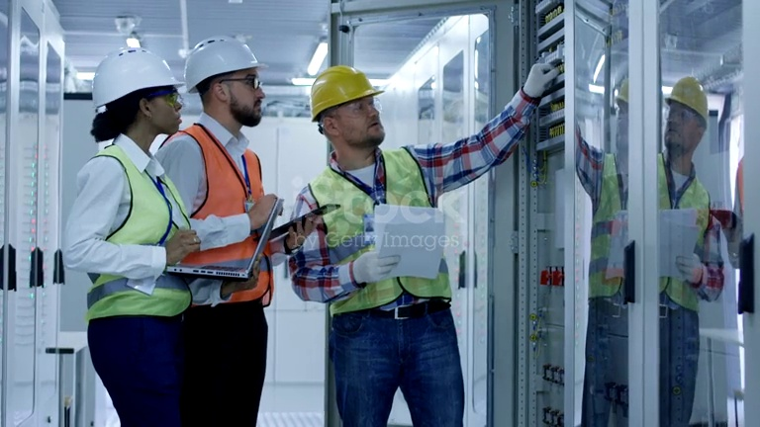
2026-05-18 07:40:47 | Hardhat, Safety Vest, Mask | Phát hiện thiếu: HARDHAT, SAFETY VEST, MASK | 
2026-05-18 07:40:52 | Hardhat, Safety Vest, Mask | Phát hiện thiếu: HARDHAT, SAFETY VEST, MASK | 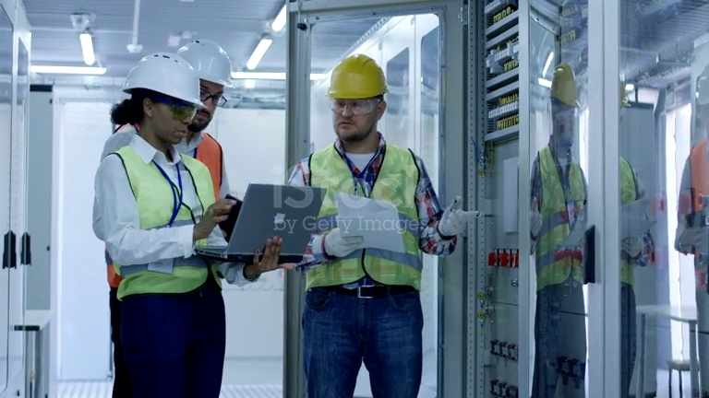
2026-05-18 07:40:57 | Hardhat, Safety Vest, Mask | Phát hiện thiếu: HARDHAT, SAFETY VEST, MASK | 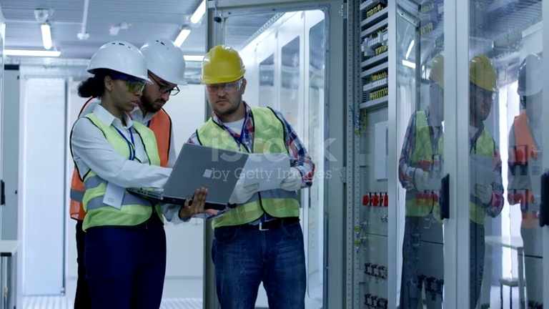
2026-05-18 07:41:02 | Hardhat, Safety Vest, Mask | Phát hiện thiếu: HARDHAT, SAFETY VEST, MASK | 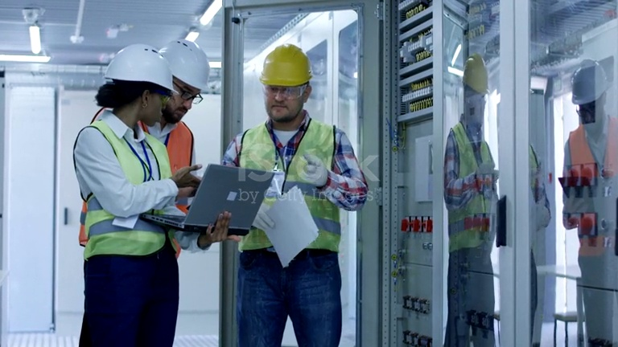
2026-05-18 07:41:07 | Hardhat, Safety Vest, Mask | Phát hiện thiếu: HARDHAT, SAFETY VEST, MASK | 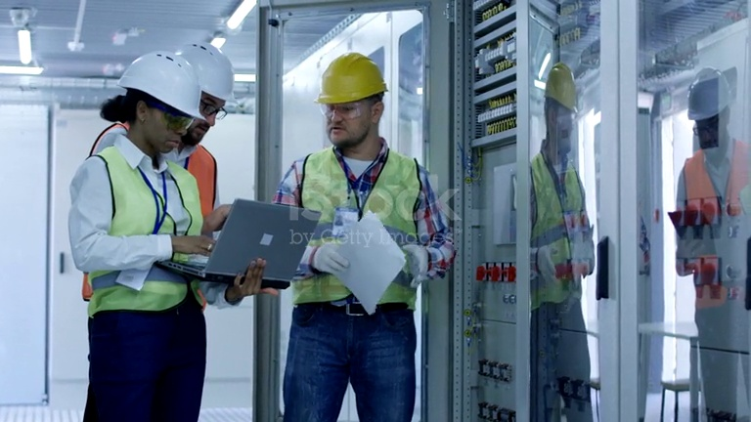
2026-05-18 07:41:12 | Hardhat, Safety Vest, Mask | Phát hiện thiếu: HARDHAT, SAFETY VEST, MASK | 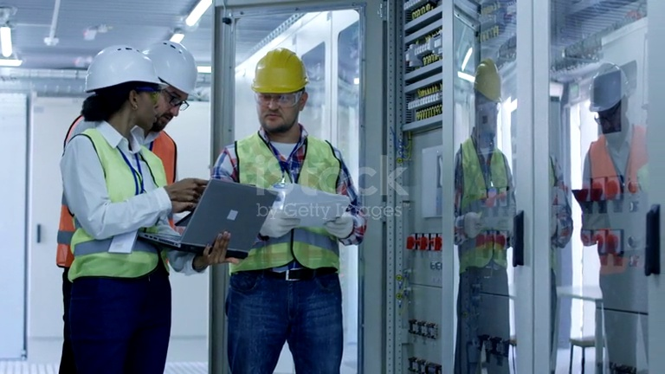
2026-05-18 07:41:17 | Hardhat, Safety Vest, Mask | Phát hiện thiếu: HARDHAT, SAFETY VEST, MASK | 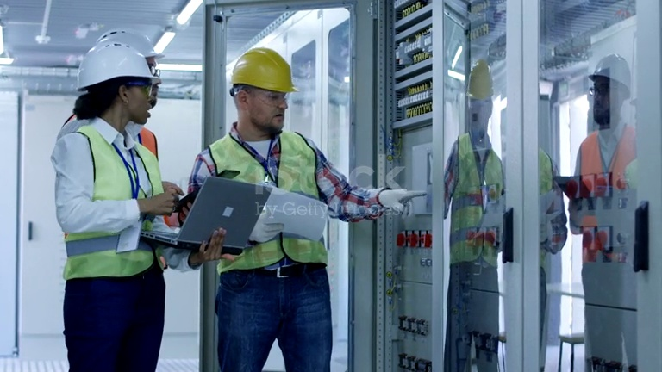
2026-05-18 07:41:23 | Hardhat, Safety Vest, Mask | Phát hiện thiếu: HARDHAT, SAFETY VEST, MASK | 
2026-05-18 07:41:28 | Hardhat, Safety Vest, Mask | Phát hiện thiếu: HARDHAT, SAFETY VEST, MASK | 
2026-05-18 07:41:34 | Hardhat, Safety Vest, Mask | Phát hiện thiếu: HARDHAT, SAFETY VEST, MASK | 
2026-05-18 07:41:39 | Hardhat, Safety Vest, Mask | Phát hiện thiếu: HARDHAT, SAFETY VEST, MASK | 
2026-05-18 07:41:44 | Hardhat, Safety Vest, Mask | Phát hiện thiếu: HARDHAT, SAFETY VEST, MASK | 
2026-05-18 07:41:49 | Hardhat, Safety Vest, Mask | Phát hiện thiếu: HARDHAT, SAFETY VEST, MASK | 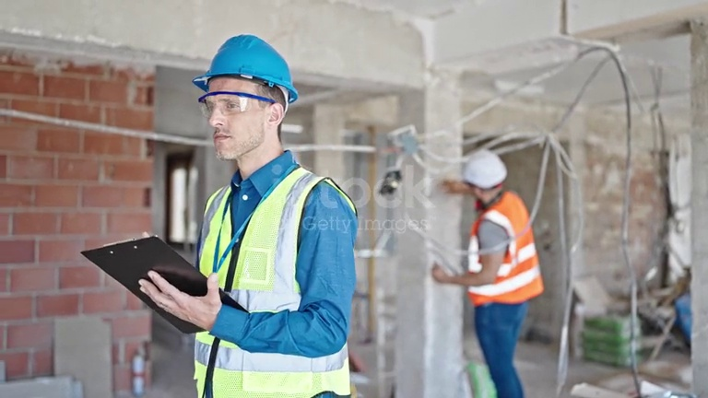
2026-05-18 07:42:02 | Hardhat, Safety Vest, Mask | Phát hiện thiếu: HARDHAT, SAFETY VEST, MASK | 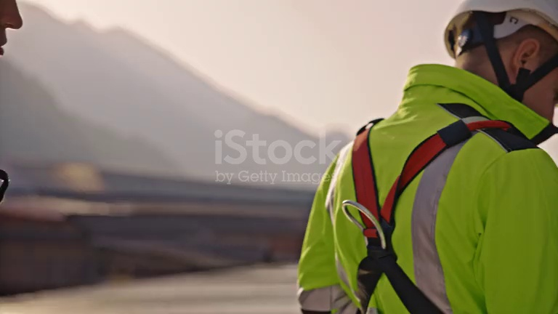
2026-05-18 07:42:07 | Hardhat, Safety Vest, Mask | Phát hiện thiếu: HARDHAT, SAFETY VEST, MASK | 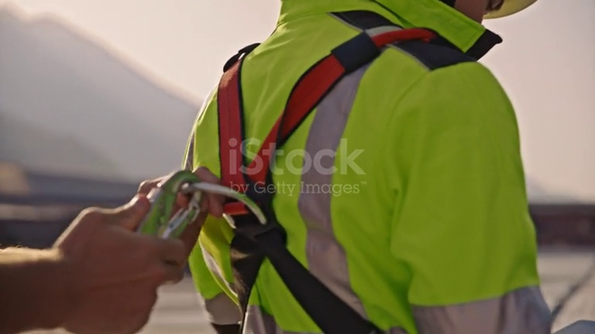
2026-05-18 07:42:12 | Hardhat, Safety Vest, Mask | Phát hiện thiếu: HARDHAT, SAFETY VEST, MASK | 